e-Commerce Q&A – 全般
e-Commerce Q & A
Category | Q | A
Registeration | IDを登録したい | 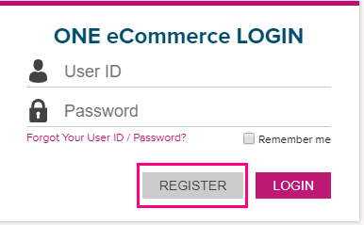 弊社ホームページの右上にあるREGISTERより登録を行ってください。 内容の入力は英語でお願い致します。日本語で申請された場合、IDの発行に時間がかかります事ご了承ください。
Registeration | IDの解除(削除)がしたい | Web上からの申請はできませんので、下記リンクよりCategory：e-Commerceを選択して、解除(削除)希望の旨ご連絡ください。 <お問い合わせ> https://www.one-line.com/ja/contact-us
Registeration | ログインができなくなってしまった | ログイン画面のForgot user ID/PW?よりPassword Searchを行ってください。登録されているe-mailアドレスに仮パスワードが送られます。 https://ecomm.one-line.com/ecom/CUP_HOM_1011.do 最後にログインしてから180日後(半年)にreminderメールが送られますが、1年経ってもログインされない場合はそのUser IDは無効になります。
Registeration | パスワードを忘れてしまった | 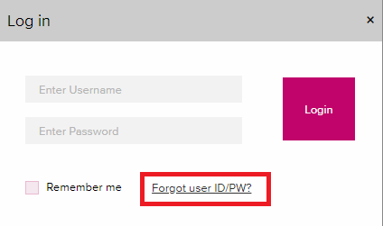 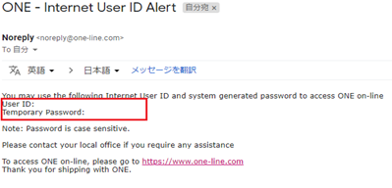 ログイン画面のForgot user ID/PW?よりPassword Searchを行ってください。 登録されているe-mailアドレスに仮パスワードが送られます。ログイン後お好きなPasswordへ変更してください。 https://ecomm.one-line.com/ecom/CUP_HOM_1011.do
Registeration | IDを忘れてしまった | 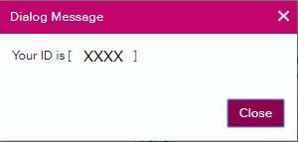 ログイン画面のForgot user ID/PW?よりUser ID Searchを行ってください。E-mailアドレス入力後、下記のようにすぐに表示されます。 https://ecomm.one-line.com/ecom/CUP_HOM_1011.do
Registeration | IDが発行されるまでどれ位かかりますか | 24時間以内には発行される予定ですが、登録のタイミングや祝休日が入る場合にはそれ以上かかることがございます。 もし時間が空いても発行されない場合は、下記リンクよりCategory：e-Commerceを選択してお問い合わせください。 <お問い合わせ> https://www.one-line.com/ja/contact-us
Registeration | IDを登録せずに利用できる機能はありますか | Schedule(My Scheduleは除く), Cargo Tracking, Mail Tracking, DEM/DET(Detention Statusは除く)がご利用頂けます。 他の機能はログインが必要となりますのでONE JapanのホームページよりIDを登録してください。 【機能紹介ご参考】：http://onelocaljapancollection.oceannetwork.acsitefactory.com/ja/ecommerce-applications
Useage | e-Commerceについて質問がしたい | 下記リンクよりお問い合わせください。Category：e-Commerceを選択してください。 <お問い合わせ> https://www.one-line.com/ja/contact-us
Useage | マニュアルはありますか？ | 各ページの右上にあるUser Guideをご参照ください。
Schedule | スケジュール変更の案内をメールで受け取りたい | Visibility ServiceのVessel Schedule Update Alertをご利用ください。 またe-commerceとは別にONE Japanのホームページにあるメール配信機能もご利用頂けます。
Outbound | 同じ内容のBookingをするときに入力の手間を省きたい | Template機能をご利用下さい。Booking後にもTemplateとして保存ができます。 また新規Booking作成時に過去のBooking No.を入力することで基本情報呼び出しBookingを行うことができます（Copy Previous Bookingより）
Report | 一定期間の船積みをデータで入手したい。 | Report機能をご利用ください。エクセルでダウンロードが可能です。
e-Subscription | 自分以外の人にもメールで送りたい | e-Subscriptionより自分以外のe-mailアドレスの追加設定が可能です。
Report | 特定のレーンのReportをメールで受け取りたい | My Report(テンプレート機能)をご利用ください。 一番下にある検索項目：RouteにあるPort Of LoadingとPort Of Dischargingに各積揚地を入力してください。
Report | B/L No.やContainer No.を入力しなくても、Reportをメールで受け取りたい | My Reportをご利用ください。 ご希望のルートやレポートの詳細をカスタマイズすることができます。
Track & Trace | 特定のレーンをトレースしたい | Visibility ServiceのVessel Schedule Update Alertをご利用ください。
Booking | Reefer貨物のVentilationにあるCMHの意味は何でしょうか | Cubic Meter Hoursの略です。Booking Requestの際には% Openを選択してください。
Booking | 一度に複数本船のBookingは可能でしょうか | 同じ本船VOY.でBooking単位での受付となります。 複数本船のBookingを行う場合は、BookingのSubmit後に表示される「Copy」ボタンをご利用頂き、本船名を上書き変更しSubmitを行って下さい。
Booking | ONEのホームページで公表されていない、先の本船のBookingをしたい | 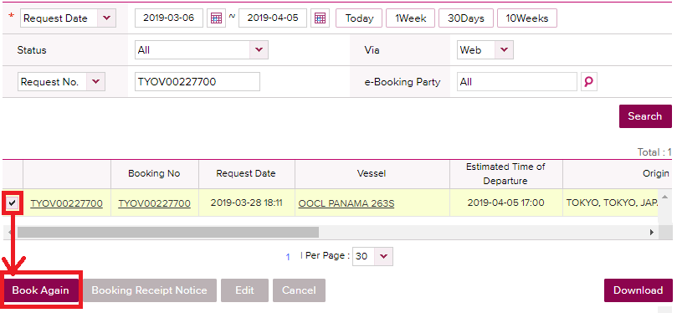 申し訳ございませんが、公表されていない本船でのBookingは、Rejectとして回答させて頂いております。 公表されましたら再度Booking StatusよりBook Againをご利用頂き、改めてBookingのSubmitをお願い致します。
Booking | Booking番号がリリースされる前のBooking状況はどのように確認したらよいか | Booking Statusの画面よりご確認ください。右側にあるRequest StatusにBooking状況が表示されます。 Booking Submit時に発番されるRequest番号でもご確認頂けますが、分からない場合はRequest Date(期間)で検索可能です。
Booking | Bookingキャンセルを行ったらRejectメッセージが届いた | Booking番号発番前のため、Rejectedメッセージが発信されます。Booking番号発番後の場合は、Cancelledメッセージが配信されます。 どちらもキャンセルを承ったメッセージとなります。
Booking | Booking Request時のブッキング特別指示(Special Instruction on Booking )に記載した内容は、どこで確認ができますか | Booking Statusより該当のBooking No.をクリックすることでご確認頂けます。Booking1件づつのご確認となります。 あいにく纏めてご確認頂く方法がありません。
Booking | Booking Request時のReference No.で入力した内容を確認したい | Booking Status画面で検索が可能です。 プルダウンリストから希望の項目を選択し、右の空欄に検索ワードを入力してSearchできます。 又、My ReportでShipper Reference Numberを追加して頂くとレポートで抽出が可能です。 なおブッキング時のReference No.の「BKG SH Ref.No.」に入力頂きますと、Booking Receipt Noticeの「Remarks1」に番号が記載されます。 弊社hp掲載の「BKG Receipt Notice記載内容のご案内.pdf」も併せてご覧ください。
Booking | Booking Receipt NoticeにCUT日・ターミナル搬入先・コンテナPick Up先は記載されるのか | CUT日は変更する可能性がありますので記載しておりません。CUT日情報はONE JapanのHome Pageにてご確認をお願い致します。 ターミナル搬入先は記載がございます。 Empty Pick Up CY/Full Return CY情報も掲載されますが、Empty Pick Up先は参照しないようご注意下さい。 こちらも弊社Home Page上から改めてご確認をお願い致します。 弊社hpに掲載の「BKG Receipt Notice記載内容のご案内.pdf」も併せてご覧ください。
Booking | Booking Receipt Noticeの掲載内容について | 弊社ホームぺージにサンプルの掲載をしておりますので、ご参照ください。 ホーム＞ブッキング・B/L＞WEB BOOKING 【よくあるご質問】ブッキング受付後に配信されるBooking Receipt Noticeについてはこちら https://jp.one-line.com/sites/g/files/lnzjqr1401/files/2019-05/BKG%20Receipt%20Notice%E8%A8%98%E8%BC%89%E5%86%85%E5%AE%B9%E3%81%AE%E3%81%94%E6%A1%88%E5%86%85.pdf
Booking | Booking Request時に入力したContract No.と異なるContract No.がBooking Receipt Noticeに記載されている | 御手数ですが運賃登録があるかどうか営業部署へお問い合わせください。 契約番号が正しい場合でも、船積み期間内で有効な運賃がない場合は「DUMxxxx」という番号に置き換えられるためです。
Booking | Booking Request時に入力したCommodityと異なる名称がBooking Receipt Noticeに記載されている | お客様にて選択・ご入力頂いたCommodityはBooking Receipt Noticeの「Remarks 1」に記載されます。 なおCommodity項目は「FAK or Cargo NOS」と印字されます。
Booking | Booking Request時のe-Mail Notification(eメール通知)のVessel DepartureとVessel Advance/Delayの情報を複数のアドレスへ配信可能でしょうか。 | あいにくご自身のe-mailアドレスのみの配信となります。メール受信後に共有されたいアドレスへ転送をお願い致します。 またUserが手配したBookingが対象となります。同じ会社で別Userが手配したBookingは来ません。
Booking | Booking Request時に選択するScheduleは、OriginalのScheduleが表示されるのでしょうか。 | 最新のスケジュールが表示されます。 Originalスケジュールは、ONE JapanのHome Pageの長期スケジュールよりご確認をお願い致します。
Template | テンプレートのクイック検索は可能か(例：Jと入力したらJakartaに飛ぶ等) | クイック検索可能です。
Booking | Vessel Departureの配信タイミングは | 出帆後に配信されます。
Booking | Vessel Advance/Delayの配信タイミングは | 第1船のみ対象となります。トランシップ後の第2船は対象外となります。 第1船のPort of Loading(POL)のOriginal Scheduleから±3時間の変更があれば第一回目のお知らせが配信されます。 以降は、変更後のスケジュールに対し±3時間の変更毎に案内されます。 揚地到着予定に対するご案内ではありませんのでご留意ください。
Booking | e-Mail Notification(eメール通知)にVessel DepartureとVessel Advance/DelayをSubscribe(登録)すると、Booking単位で通知が配信されるのでしょうか。 | どちらもBooking毎にメール配信されます。（1つの本船に10bookingsある場合、10通のメールが配信される） なお上記はBooking Request時のe-Mail Notification(eメール通知)をSubscribeにした事が前提です。
Booking | トランシップ船の遅延情報は自動配信されますか | 第1船のみ通知対象となりますので、トランシップ地のArrival並びに第2船のご案内は自動配信されません。 Cargo TrackingやReport機能で、最新スケジュールをご確認頂けます。 または営業部署へお問い合わせください。
Booking | 危険品の明細を複数uploadしたい | 危険品アイテム１つにつき１ファイルのみ添付が可能となっております。 複数枚のファイルを添付したい場合は、ZIPファイル形式に纏めて1つのファイルにて添付をお願い致します。 なお1つのファイル容量の上限が5MBまでとなりますため、それ以上の場合は別途メールにてご送付ください。
Booking | 危険品の明細でupload可能なファイル形式は？ | Excel, Word, PDF and Imageの形式は添付可能です。Powerpointは不可となります。
Booking | 普通品と危険品、普通品とOOG貨物等、案件が同じで貨物種類が違う場合はどのように依頼すれば良いか？ | ターミナルでの貨物管理の為、普通品、危険品、リーファー(本冷LIVE REEFER)、OOG等、貨物の種類が異なる場合は、 お手数ですが別々にブッキングの送信をお願い致します。 ブッキング済みの普通品コンテナに危険品が入る場合、コンテナが分かれている場合はブッキングも分割をさせて 頂いております。 尚、BL作成時にCOMBINEが可能ですので、SIの備考欄などへ明記の上でご提出下さい。

